17년08
museum calender
8 | SUN |  | MON | TUE |  | WED |  | THU |  | FRI |  | SAT
 |  |  |  |  |  | 1 |  | 2 |  | 3 |  | 4
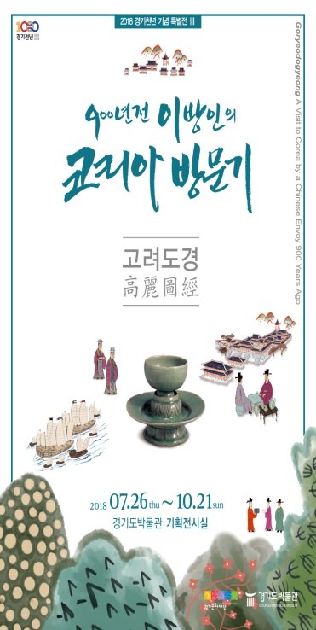
전시
전시
전시
전시
 |  |  |  |  |  |  | 경기천년 기념 특별전, <고려도경_900년전 이방인의 코리아 방문기> |  | 경기천년 기념 특별전, <고려도경_900년전 이방인의 코리아 방문기> |  | 경기천년 기념 특별전, <고려도경_900년전 이방인의 코리아 방문기> |  | 경기천년 기념 특별전, <고려도경_900년전 이방인의 코리아 방문기>
휴 관
교육
교육
교육
 |  |  |  |  |  |  | 스페셜 뮤지엄 데이 저)회의실 (10시) 고)교육실 (9시30분) |  | 스페셜 뮤지엄 데이 저)회의실 (10시) 고)교육실 (9시30분) |  | 스페셜 뮤지엄 데이 저)회의실 (10시) 고)교육실 (9시30분)

전시
전시
전시
전시
전시
전시
 | 5 |  | 6 | 7 |  | 8 |  | 9 |  | 10 |  | 11
 |  | 경기천년 기념 특별전, <고려도경_900년전 이방인의 코리아 방문기> |  |  | 경기천년 기념 특별전, <고려도경_900년전 이방인의 코리아 방문기> |  | 경기천년 기념 특별전, <고려도경_900년전 이방인의 코리아 방문기> |  | 경기천년 기념 특별전, <고려도경_900년전 이방인의 코리아 방문기> |  | 경기천년 기념 특별전, <고려도경_900년전 이방인의 코리아 방문기> |  | 경기천년 기념 특별전, <고려도경_900년전 이방인의 코리아 방문기>
교육
교육
교육
휴 관
 |  |  |  |  | 스페셜 뮤지엄 데이 저)회의실 (10시) 고)교육실 (9시30분) |  | 스페셜 뮤지엄 데이 저)회의실 (10시) 고)교육실 (9시30분) |  |  |  | 스페셜 뮤지엄 데이 저)회의실 (10시) 고)교육실 (9시30분)

외부

 |  |  |  |  |  |  | 찾아가는 박물관 (14:00 / 수원 AK PLAZA )

전시
전시
전시
교육
전시
전시
교육
전시
휴 관
 | 12 |  | 13 | 14 |  | 15 |  | 16 |  | 17 |  | 18
경기천년 기념 특별전, <고려도경_900년전 이방인의 코리아 방문기> |  | 경기천년 기념 특별전, <고려도경_900년전 이방인의 코리아 방문기> |  |  | 경기천년 기념 특별전, <고려도경_900년전 이방인의 코리아 방문기> |  | 경기천년 기념 특별전, <고려도경_900년전 이방인의 코리아 방문기> |  | 경기천년 기념 특별전, <고려도경_900년전 이방인의 코리아 방문기> |  | 경기천년 기념 특별전, <고려도경_900년전 이방인의 코리아 방문기> |  | 경기천년 기념 특별전, <고려도경_900년전 이방인의 코리아 방문기>
* 7월 26일 ~10월 21일 |  |  |  |  |  |  |  |  | 스페셜 뮤지엄 데이 저)회의실 (10시) 고)교육실 (9시30분) |  | 스페셜 뮤지엄 데이 저)회의실 (10시) 고)교육실 (9시30분)
* 문의 : 288-5386

전시
전시
전시
전시
전시
전시
 | 19 |  | 20 | 21 |  | 22 |  | 23 |  | 24 |  | 25
 |  | 경기천년 기념 특별전, <고려도경_900년전 이방인의 코리아 방문기> |  |  | 경기천년 기념 특별전, <고려도경_900년전 이방인의 코리아 방문기> |  | 경기천년 기념 특별전, <고려도경_900년전 이방인의 코리아 방문기> |  | 경기천년 기념 특별전, <고려도경_900년전 이방인의 코리아 방문기> |  | 경기천년 기념 특별전, <고려도경_900년전 이방인의 코리아 방문기> |  | 경기천년 기념 특별전, <고려도경_900년전 이방인의 코리아 방문기>

휴 관

전시
전시
전시
전시
전시
전시
전시
휴 관
교육
 | 26 |  | 27 | 28 |  | 29 |  | 30 |  | 31
 |  | 경기천년 기념 특별전, <고려도경_900년전 이방인의 코리아 방문기> |  |  | 경기천년 기념 특별전, <고려도경_900년전 이방인의 코리아 방문기> |  | 경기천년 기념 특별전, <고려도경_900년전 이방인의 코리아 방문기> |  | 경기천년 기념 특별전, <고려도경_900년전 이방인의 코리아 방문기> |  | 경기천년 기념 특별전, <고려도경_900년전 이방인의 코리아 방문기>
 |  |  |  |  |  |  |  |  | 박물관을 잡(Job)아라 (13시/구성중/교육실)

